RESULTADO_POROS
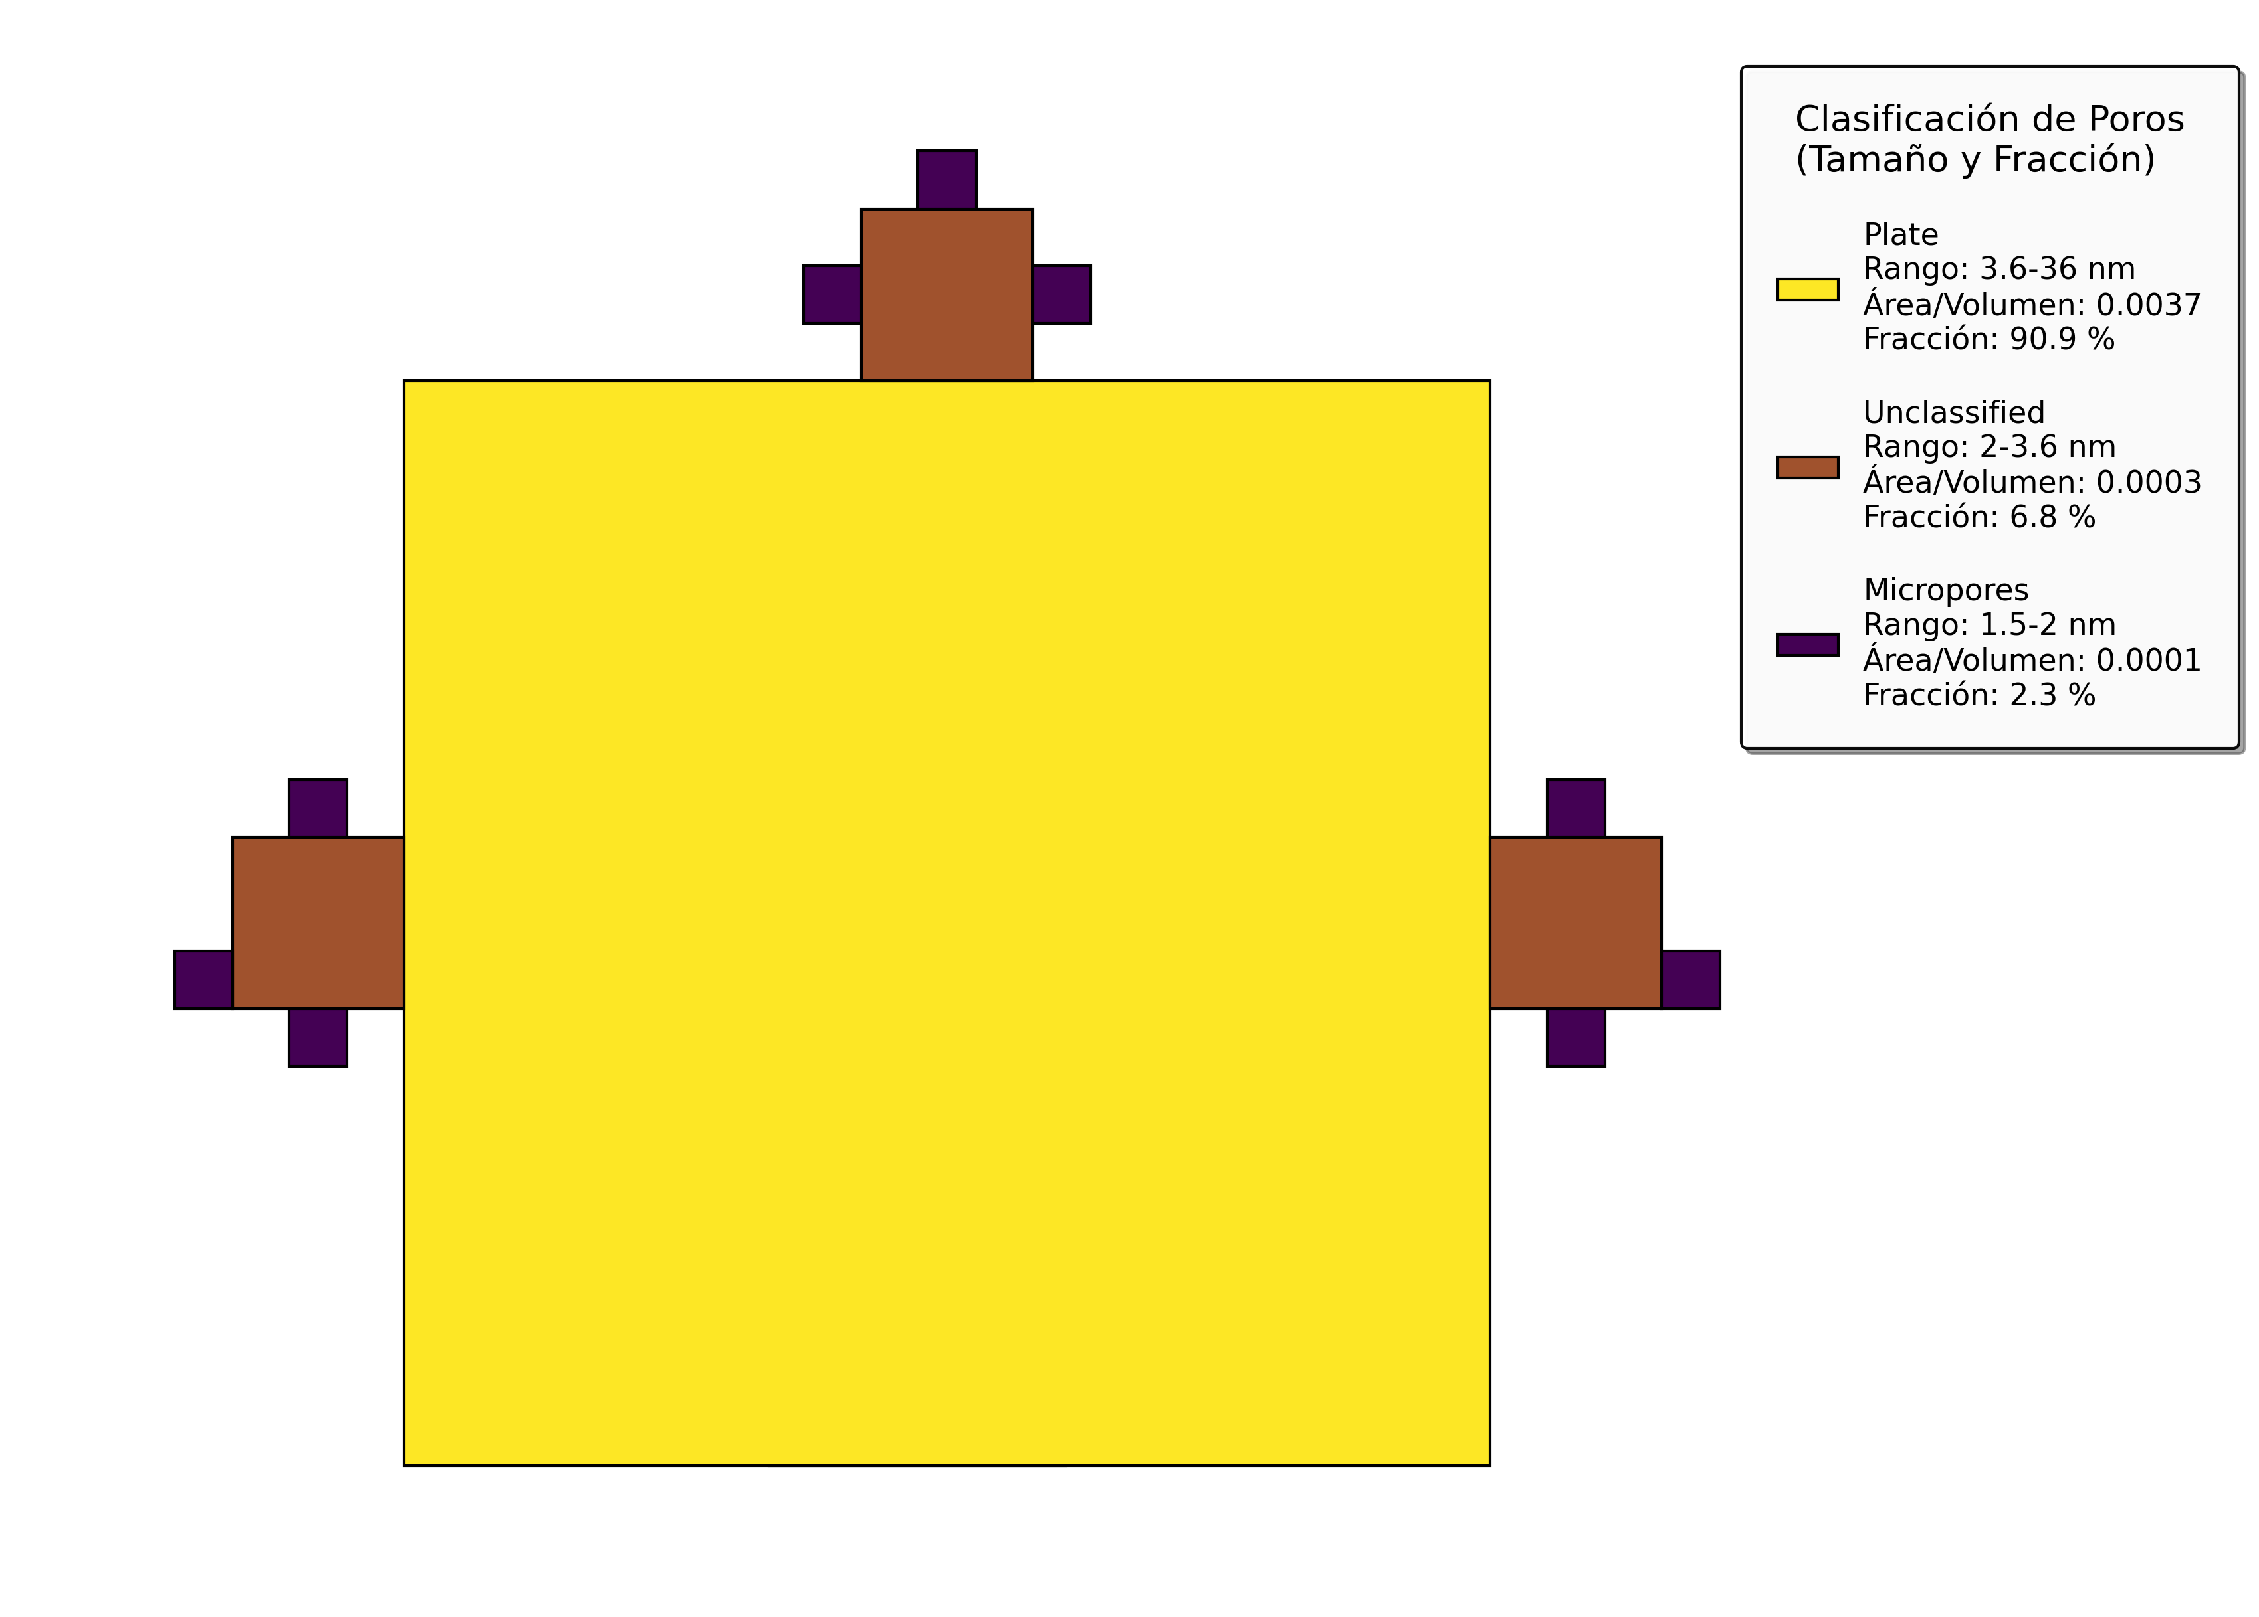
Pore Type | Value
BET_C | nd
BET_P | 0.0087
BET_BI | nd
Unclassified | 0.0003
Microporos | 0.0002

